Sum avkom hunder
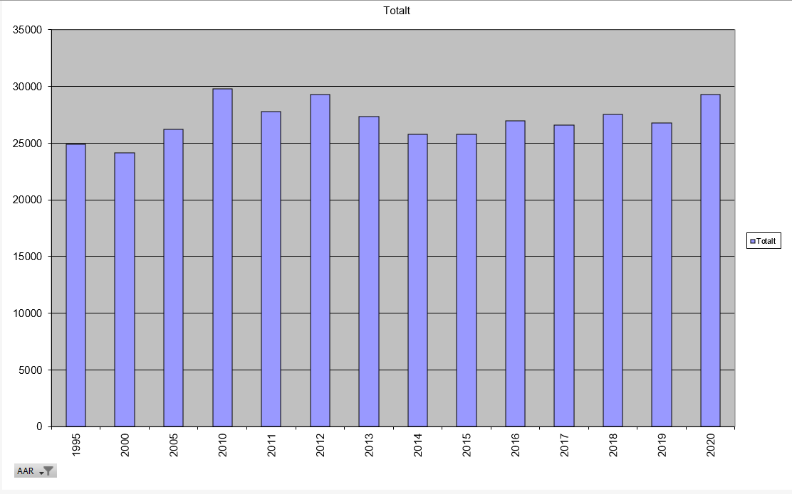

Totalt NKK reg hunder
Total NKK registrerte hunder
 | Totalt
1995 | 24899
2000 | 24121
2005 | 26219
2010 | 29766
2011 | 27804
2012 | 29293
2013 | 27365
2014 | 25765
2015 | 25796
2016 | 26984
2017 | 26607
2018 | 27558
2019 | 26753
2020 | 29260

